상품제안서
[스텐락] 올스텐 등산컵 260ml (뚜껑없음) | 상품코드: S26898

 |  |  |  |  |  |  | 02-713-8555 | www.synergygift.co.kr
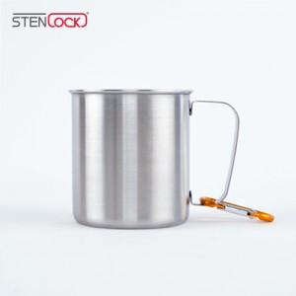

【상세/제작정보】

【인쇄/포장옵션】 | 실크, 레이저 / 포장지포장

【공급단가】 | 수량 | 100~ | 200~ | 500~ | 1,000~ | 3,000~
*VAT별도 | 단가 | 3,770원 | 3,680원 | 3,500원 | 3,420원 | 3,350원

【상품 URL】 | https://www.synergygift.co.kr:443/src/goods_detail.php?gdno=26898

